Лист 1
Прайс-лист
МИР ПРЯЖИ

В валюте: руб. (курс 1).
Цены указаны на 07.08.2020

№ | Номенклатура/ Характеристика номенклатуры | Описание | Изображение | Артикул | Цена | Ед. | Остаток | Ссылка на сайт
 | Папка для 3D эмбоссирования "Римский роман" | Папка для 3D эмбоссирования "Римский роман" | 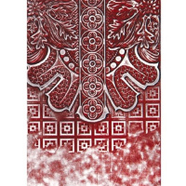 | E3D-010 | 380.19 |  |  | Изображение
 | Папка для 3D эмбоссирования "Римский роман" |  |  |  | 380.19 | шт | 2 | Изображение
 | Папка для 3D эмбоссирования "Сельский венок" | Папка для 3D эмбоссирования "Сельский венок" | 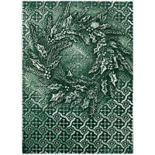 | E3D-007 | 380.19 |  |  | Изображение
 | Папка для 3D эмбоссирования "Сельский венок" |  |  |  | 380.19 | шт | 3 | Изображение
 | Платы для 3D эмбоссирования "Декоративные завитки" | Платы для 3D эмбоссирования "Декоративные завитки" | 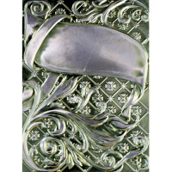 | E3D-005 | 380.19 |  |  | Изображение
 | Платы для 3D эмбоссирования "Декоративные завитки" |  |  |  | 380.19 | шт | 47 | Изображение
 | Платы для 3D эмбоссирования "Очаровательные Маргаритки" | Платы для 3D эмбоссирования "Очаровательные Маргаритки" | 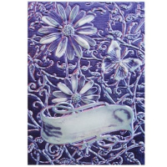 | E3D-003 | 380.19 |  |  | Изображение
 | Платы для 3D эмбоссирования "Очаровательные Маргаритки" |  |  |  | 380.19 | шт | 17 | Изображение
 | Платы для 3D эмбоссирования "Ракушка" | Платы для 3D эмбоссирования "Ракушка" | 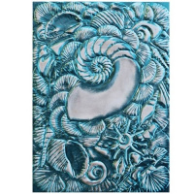 | E3D-001 | 380.19 |  |  | Изображение
 | Платы для 3D эмбоссирования "Ракушка" |  |  |  | 380.19 | шт | 44 | Изображение
 | Платы для 3D эмбоссирования "Рамки - ярлыки 18" | Платы для 3D эмбоссирования "Рамки - ярлыки 18" | 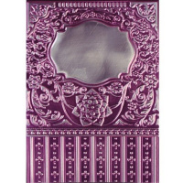 | E3D-006 | 380.19 |  |  | Изображение
 | Платы для 3D эмбоссирования "Рамки - ярлыки 18" |  |  |  | 380.19 | шт | 30 | Изображение

